02_시스템구조도(흐름도)
과정명 | 39기 디지털컨버전스 융합 SW개발자 양성과정A | 작성자 | 홍길동
훈련기간 | (2021-02-22~2021-08-06) | 작성일 | 2021-01-01
VERSION HISTORY
팀원 or 조원 or 개인 : 홍길동,김길동,이길동,최길동 no / 작성자 / 제목 / version / 작성일 / 작성시각 / 버전 근거 내용 02_작성자_시스템구조도_v02_년월일_시각 / 00팀_회의록_년월일_시각 02_작성자_시스템구조도_v01_년월일_시각 / 00팀_회의록_년월일_시각

프로세스 흐름도

시스템구조도
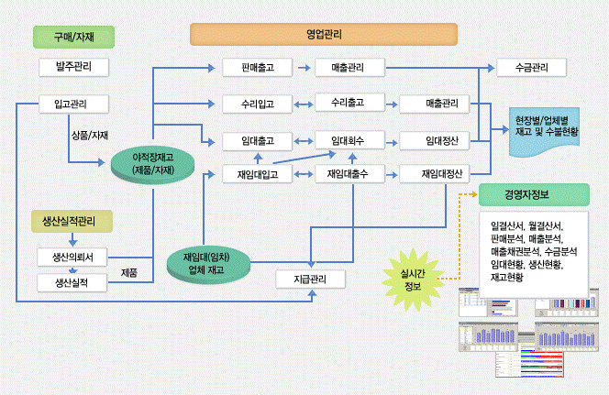

서비스별 구조도

회원 가입 한다.
JJ 사이트를 이용한다.

N

회원 가입 페이지로 이동한다.
가입된 회원?

가입 회원 DB
연동
Y

가입에 필요한 정보를 입력한다.
로그인 회면으로
페이지 이동한다.

Y
N
아이디 중복?
입력 정보 일치?
연동
N

회원 가입 성공
Y
가입 회원 DB
로그인 한다.
연동

메인 화면으로 이동한다.

권한이 외부기업 회원?
권한이 관리자?
Y
N

Y
N
로그아웃, 이벤트 게시판 작성 및 열람가능
게시물 작성, 로그아웃, 이벤트 게시판 열람가능
전체 정보보기
회원 정보 수정
삭제처리 가능

로그아웃한다.

각 기능의 페이지로 이동

로그인 페이지로 이동한다.
각 기능의 페이지로 이동.

JJ 사이트 이용 완료

08_ERD
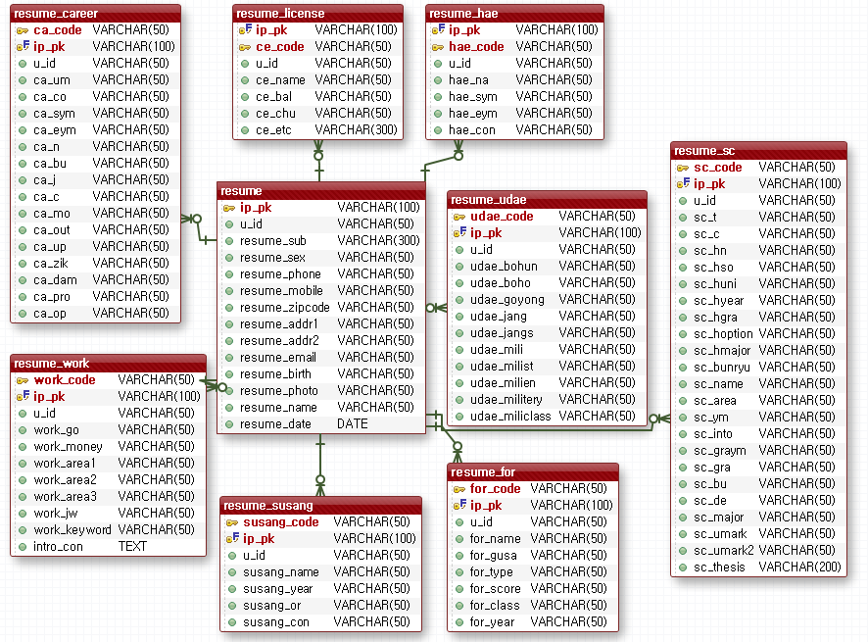
과정명 | 39기 디지털컨버전스 융합 SW개발자 양성과정A | 작성자 | 홍길동
훈련기간 | (2021-02-22~2021-08-06) | 작성일 | 2021-01-01
VERSION HISTORY
팀원 or 조원 or 개인 : 홍길동,김길동,이길동,최길동 no / 작성자 / 제목 / version / 작성일 / 작성시각 / 버전 근거 내용 08_작성자_ERD_v02_년월일_시각 / 00팀_회의록_년월일_시각 08_작성자_ERD_v01_년월일_시각 / 00팀_회의록_년월일_시각

ERD

프로젝트 전체 ERD
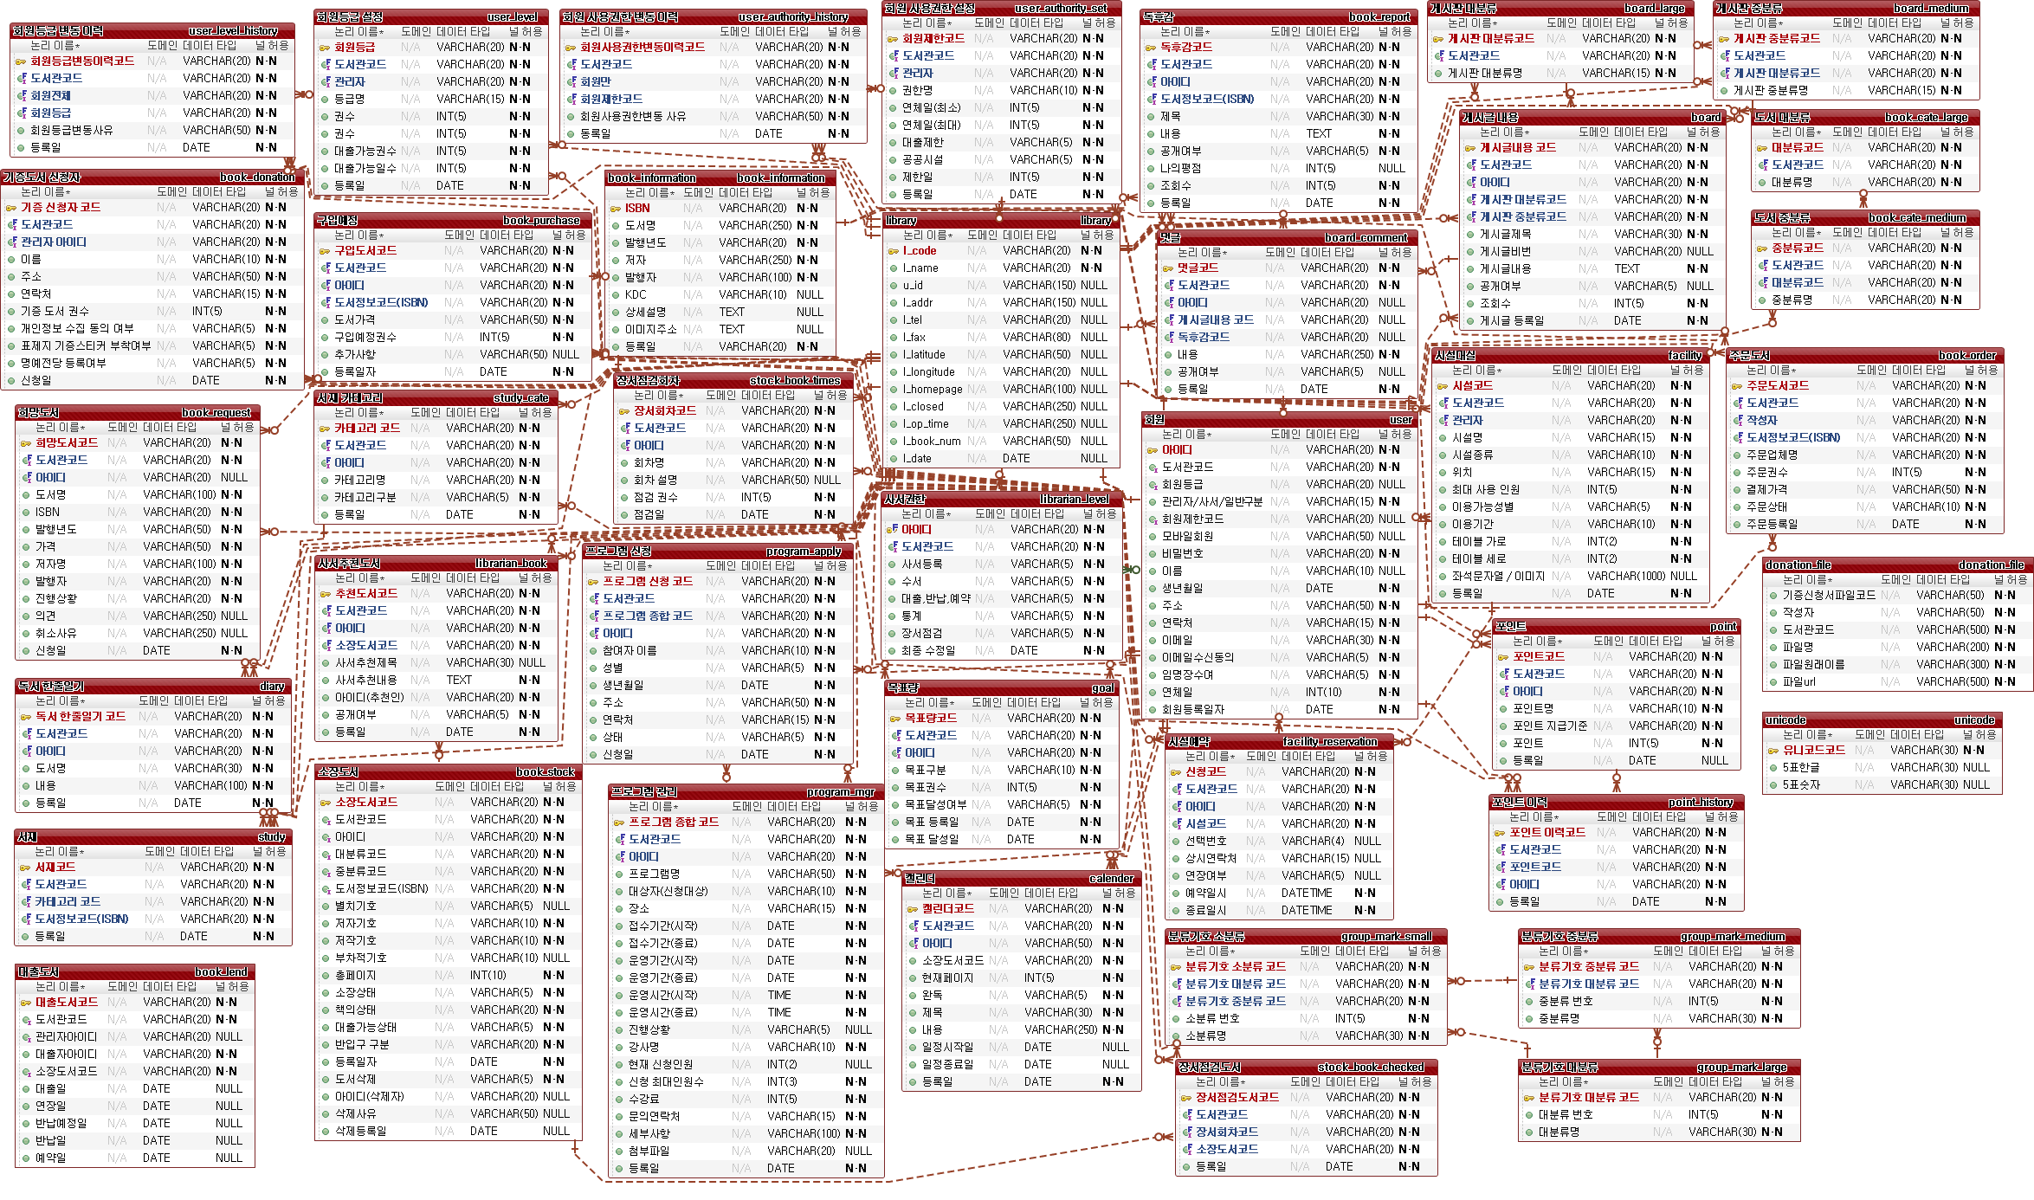

서비스 별 ERD

12_화면설계서
과정명 | 39기 디지털컨버전스 융합 SW개발자 양성과정A |  |  | 작성자 |  |  | 홍길동
훈련기간 | (2021-02-22~2021-08-06) |  |  | 작성일 |  |  | 2021-01-01
VERSION HISTORY
팀원 or 조원 or 개인 : 홍길동,김길동,이길동,최길동 no / 작성자 / 제목 / version / 작성일 / 작성시각 / 버전 근거 내용 12_작성자_화면설계서_v02_년월일_시각 / 00팀_회의록_년월일_시각 12_작성자_화면설계서_v01_년월일_시각 / 00팀_회의록_년월일_시각

화면 설계서

1. 화면 명
화면 레이아웃 및 화면
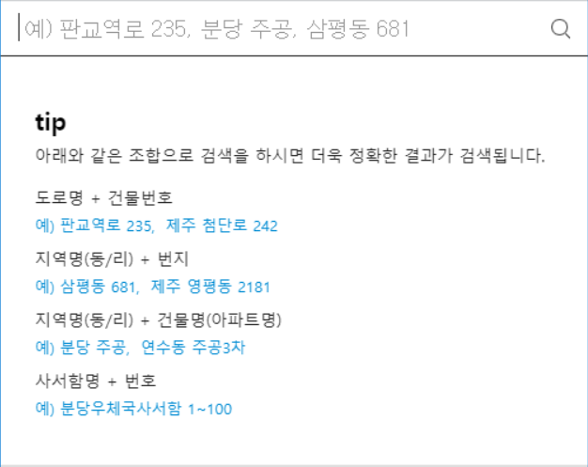 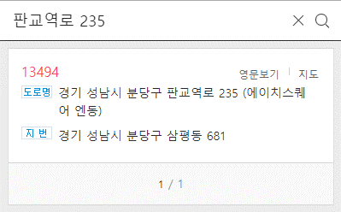

2. 화면설명 | - 지번 및 도로명 주소를 입력할 수 있는 공통하면이다.

3. 화면 항목 설명
항목명 | 영문명 |  | 설명 |  | 속성 | Validation
 |  |  |  |  |  | 필수 여부 |  | 자리수 |  | 기타
도로명 | address |  | 도로명 주소 검색시 도로명을 입력하는 변수 |  | E | 필수 |  | 20
주소 | resut_address |  | 검색한 주소내역 |  | R
* E :화면에서 표시되며 편집 가능한 경우 / S: 화면에서 표시된 내용 선택하는 경우 / R: 화면에서 표시되며 편집 불가능한 경우 / H: 화면에 표시되지 않는 경우 (주로 다른 화면과 데이터를 주고받을 때의 변수)

4. 화면 이벤트 설명
이벤트 명 |  | 이벤트 설명 |  |  | 관련데이터 |  |  |  | 관련 object
도로명 주소 검색 버튼 |  | 해당 도로명 주소를 검색한다 |  |  | S | address |  |  | AddressCotroller
 |  |  |  |  | R | result |  |  | AddressDTO

5. 관련 파일
파일유형 |  | 경로명 |  | 파일명
CSS |  | /common/css |  | common.css
JAVASCRIPT |  | /common/js |  | common.js
JAVASCRIPT |  | /common/js |  | com_message.js

16_사이트맵
과정명 |  | 39기 디지털컨버전스 융합 SW개발자 양성과정A |  |  |  | 작성자 | 홍길동
훈련기간 |  | (2021-02-22~2021-08-06) |  |  |  | 작성일 | 2021-01-01
VERSION HISTORY
팀원 or 조원 or 개인 : 홍길동,김길동,이길동,최길동 no / 작성자 / 제목 / version / 작성일 / 작성시각 / 버전 근거 내용 16_작성자_사이트맵_v02_년월일_시각 / 00팀_회의록_년월일_시각 16_작성자_사이트맵_v01_년월일_시각 / 00팀_회의록_년월일_시각

사이트맵

▶ 인사말
▶ 창원 상남본원
▶ 강사 / 직원채용
학원소개
▶ 강의소개
▶ 수강혜택
▶ 강의시간표
▶ 강사소개
▶ 수강후기
강의안내
▶ 수강신청
수강신청

▶ 샘플강의 맛보기
▶ 토익 저자직강
▶ 학원소개 동영상
온라인 청강
▶ 공지사항
▶ 자유게시판
▶ 이벤트
▶ 포토갤러리
▶ 스터디그룹
커뮤니티
▶ 로그인
▶ 회원가입
▶ 아이디 / 비밀번호 찾기
▶ 회원정보 수정
회원안내

NO | 화면 메뉴 DEPTH |  |  |  | URI |  |  | GET/ POST | 설명
 | 1 DEPTH |  | 2 DEPTH | 3 DEPTH
1 | 강의안내 |  | 강의소개 |  | course/introduce |  |  | GET | 강의 소개 페이지
2 |  |  | 수강혜택 |  | course/benefit |  |  | GET | 수강시 혜택 소개 페이지
3 |  |  | 강의시간표 |  | course/schedule |  |  | GET | 강의 시간표 페이지
4 |  |  | 강사소개 |  | course/teacher |  |  | GET | 강좌별 강사 소개 페이지
5 |  |  | 수강후기 |  | course/review |  |  | POST | 강좌별 수강 후기 페이지
6 | 수강신청 |  | 수강신청 |  | course/enrolment |  |  | POST | 강좌 수강신청 페이지
7 | 회원안내 |  | 로그인 |  | member/login |  |  | POST | 교직원 및 학생 로그인 페이지
8 |  |  | 회원가입 |  | member/addMember |  |  | POST | 수강생 회원가입 페이지
9 |  |  | 아이디/비밀번호찾기 |  | member/forgotMemberInfo |  |  | POST | 아이디/비밀번호 찾기 페이지
10 |  |  | 회원정보 수정 |  | member/modifyMember |  |  | POST | 학생 정보 수정 페이지

17_프로젝트상세일정
프로젝트 일정 및 간트차트

과정명 |  | 39기 디지털컨버전스 융합 SW개발자 양성과정A |  |  | 작성자 | 홍길동 |  |  |  | 시작일, 종료일, 진행현황만 입력하면 작업일수, 진행일수가 계산되어 간트차트에 적용됩니다.
훈련기간 |  | (2021-02-22~2021-08-06) |  |  | 작성일 | 2021-01-01
프로젝트명 |  | 학사행정시스템
VERSION HISTORY
팀원 or 조원 or 개인 : 홍길동,김길동,이길동,최길동 no / 작성자 / 제목 / version / 작성일 / 작성시각 / 버전 근거 내용 17_작성자_상세일정_v02_년월일_시각 / 00팀_회의록_년월일_시각 17_작성자_상세일정_v01_년월일_시각 / 00팀_회의록_년월일_시각

NO | 화면 메뉴 DEPTH |  | 담당자 (팀원) | 진행내용 | 일정
 | SYSTEM | 기능 |  |  | 시작일 | 종료일 | 작업일수 | 진행현황 | 진행일수
1 | 강의안내 | 강의소개 | 홍담당 |  | 2021-03-02 | 2021-03-17 | 16 | 100% | 16
2 |  | 수강혜택 | 김담당 |  | 2021-03-16 | 2021-03-18 | 3 | 100% | 3
3 |  | 강의시간표 | 이담당 |  | 2021-03-17 | 2021-03-19 | 3 | 50% | 1.5
4 |  | 강사소개 | 홍담당 |  | 2021-04-18 | 2021-04-20 | 3 | 30% | 0.9
5 |  | 수강후기 | 김담당 |  | 2021-04-19 | 2021-04-22 | 4 | 50% | 2
6 | 수강신청 | 수강신청 | 이담당 |  | 2021-04-01 | 2021-04-15 | 15 | 20% | 3
7 | 회원안내 | 로그인 | 정담당 |  | 2021-04-02 | 2021-04-14 | 13 | 40% | 5.2
8 |  | 회원가입 | 정담당 |  | 2021-03-02 | 2021-03-08 | 7 | 50% | 3.5
9 |  | 아이디/비밀번호 찾기 | 홍담당 |  | 2021-03-03 | 2021-03-09 | 7 | 50% | 3.5
 |  | 회원탈퇴 | 홍담당 |  | 2021-04-20 | 2021-04-30 | 11 | 30% | 3.3
10 |  | 회원정보수정 | 김담당 |  | 2021-04-11 | 2021-04-11 | 1 | 50% | 0.5
11 | 커뮤니티 | 공지사항 | 이담당 |  | 2021-03-20 | 2021-05-01 | 43 | 27% | 11.61
총 진행 현황 |  |  |  |  | 2021-03-02 | 2021-05-06 | 66 | 50% | 32.835

